Двутавр
 | Исходные данные |  |  |  |  |  |  | Получаемые результаты
 |  |  |  | Двутавр |  |  |  | Q (поперечная сила), кН
 |  |  |  | Геометрические характеристики
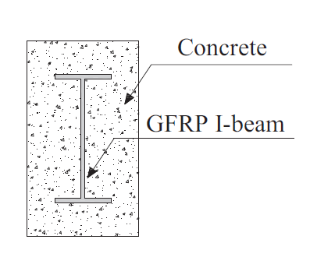
 | a/h0 | Наименование |  | H, мм | s стенки, мм | Rаж, МПа | Eдв, МПа | Определение по СП 63.13330 | Определение по руководству 78 года
 | Относительный пролет среза | Шифр образца | Тип материала двутавра | Высота | Толщина стенки | Предел прочности | Модуль упругости | Qдв (вклад двутавра) | Qдв (вклад двутавра)
Группа 1 | 1.6 | Б11 | без двутавра | - | - | - | - | - | -
 | 1.6 | Б12 | композитный | 150 | 6 | 30 | 60000 | 21.6 | 19.6
 | 1.6 | Б13 | композитный | 200 | 10 | 30 | 60000 | 48 | 43.12
 | 1.6 | Б14 | композитный | 160 | 5 | 30 | 60000 | 19.2 | 17.64
 | 1.6 | Б11Э | стальной | 140 | 4.7 | 240 | 200000 | 80.16 | 113.68
 | 1.6 | Б12Э | стальной | 200 | 5.5 | 240 | 200000 | 134.82 | 194.04
 | 1.6 | Б13Э | стальной | 160 | 5 | 240 | 200000 | 97.7 | 139.16

Группа 2 | 2.5 | Б21 | без двутавра | - | - | - | - | - | -
 | 2.5 | Б22 | композитный | 150 | 6 | 30 | 60000 | 21.6 | 19.6
 | 2.5 | Б23 | композитный | 200 | 10 | 30 | 60000 | 48 | 43.12
 | 2.5 | Б24 | композитный | 160 | 5 | 30 | 60000 | 19.2 | 17.64
 | 2.5 | Б21Э | стальной | 140 | 4.7 | 240 | 200000 | 80.16 | 113.68
 | 2.5 | Б22Э | стальной | 200 | 5.5 | 240 | 200000 | 134.82 | 194.04
 | 2.5 | Б23Э | стальной | 160 | 5 | 240 | 200000 | 97.7 | 139.16

Группа 3 | 3.2 | Б31 | без двутавра | - | - | - | - | - | -
 | 3.2 | Б32 | композитный | 150 | 6 | 30 | 60000 | 21.6 | 19.6
 | 3.2 | Б33 | композитный | 200 | 10 | 30 | 60000 | 48 | 43.12
 | 3.2 | Б34 | композитный | 160 | 5 | 30 | 60000 | 19.2 | 17.64
 | 3.2 | Б31Э | стальной | 140 | 4.7 | 240 | 200000 | 80.16 | 113.68
 | 3.2 | Б32Э | стальной | 200 | 5.5 | 240 | 200000 | 134.82 | 194.04
 | 3.2 | Б33Э | стальной | 160 | 5 | 240 | 200000 | 97.7 | 139.16

 | Универсальная формула для стальных и композитных профилей.

